상품제안서
LED 크리스탈 상패 HNL 3343 | 상품코드: S18684

 |  |  |  |  |  |  | 02-713-8555 | www.synergygift.co.kr
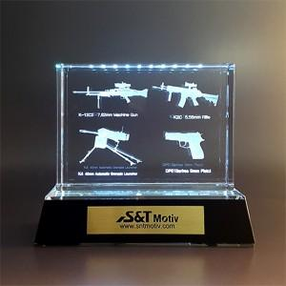 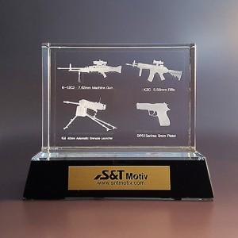 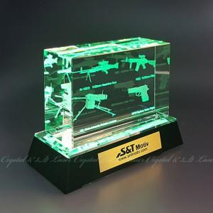

【상세/제작정보】

【인쇄/포장옵션】 | 레이저 / 시판박스

【공급단가】 | 수량 | 1~ | 30~ | 50~ | 100~ | 500~
*VAT별도 | 단가 | 107,800원 | 103,950원 | 100,100원 | 96,250원 | 92,400원

【상품 URL】 | https://www.synergygift.co.kr:443/src/goods_detail.php?gdno=19263

